Erklärung Dateneingabe
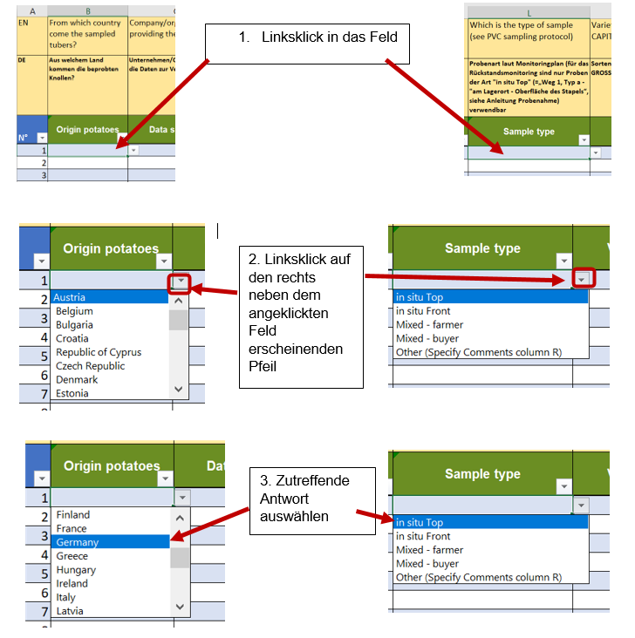
Erläuterung Dateneingabe

In den Spalten B (Origin potatoes), I (Market destination), J (Storage type), L (Sample type), P (Labo country) sind bereits Werte voreingestellt, die Sie auswählen müssen. Sie können die Antworten nicht "per Hand" eingeben.

Vorgehensweise (beispielhaft für die Spalten „B - Origin potatoes“ und „L - Sample type“):

